分摊土地面积
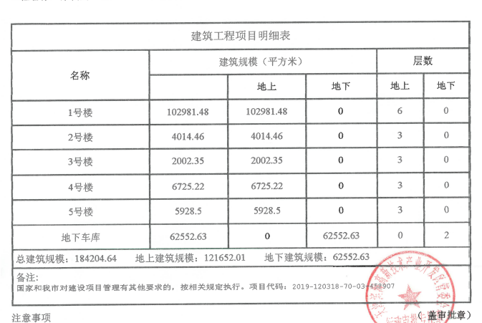
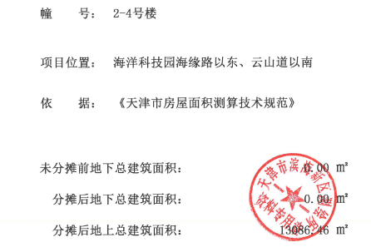

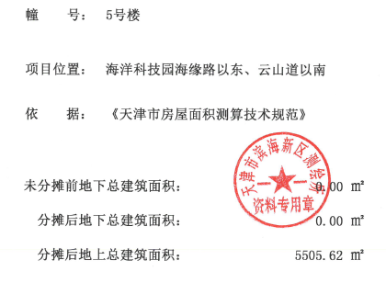

 |  |  |  | 建筑面积 | 土地面积 | 抵押面积 | 分摊土地面积
 |  |  | 1号楼 | 102981.48
 |  |  | 2-4号楼 | 13086.46
 |  |  | 5号楼 | 5505.62
 |  |  | 地下车库 | 62552.63
 |  |  | 合计 | 184126.19 | 48662.5 | 278.26 | 73.54

 |  |  |  | 121652.01

序号 | 楼号 | 户号 | 建筑面积 | 分摊土地面积 | 所在楼层
1 | 2 | 205 | 62.69 | 16.57 | 2
2 | 2 | 206 | 62.69 | 16.57 | 2
3 | 2 | 223 | 89.62 | 23.69 | 2
4 | 2 | 224 | 63.26 | 16.72 | 2
合计 | —— | —— | 278.26 | 73.54 | ——

土地案例
地块名称 | 城市 | 用地性质 | 建设用地面积(㎡) | 规划建筑面积(㎡) | 容积率 | 出让方式 | 详细规划 | 截止日期 | 成交日期 | 起始价(万元) | 成交价(万元) | 成交楼面价(元/㎡) | 溢价率 | 受让单位 | 土地星级
天津空港经济区通年路以西 | 天津市 | 商业/办公用地 | 23958.1 | 35936.25 | ≤1.5 | 挂牌 | 商服用地 | 2020-06-03 | 2020-06-03 | 7360 | 7360 | 2048.07 | 0 | 天津空港国际物流股份有限公司 | 2星
中新天津生态城 | 天津市 | 商业/办公用地 | 29187.4 | 72964 | ＞1.0且≤2.5 | 挂牌 | 商业用地 | 2020-05-20 | 2020-05-20 | 14060 | 14060 | 1926.98 | 0 | 天津生态城投资开发有限公司 | 1星
滨海新区塘沽欣展道以北、嘉丰路以西 | 天津市 | 商业/办公用地 | 2000.2 | 2400.12 | ≤1.2 | 挂牌 | 商业用地 | 2020-05-20 | 2020-05-20 | 510 | 1660 | 6916.31 | 225.49 | 天津恒泰置业发展有限责任公司 | 3星
滨海高新区华苑科技园内 | 天津市 | 商业/办公用地 | 44781.8 | 111953.75 | ≤2.5 | 挂牌 | 商服用地 | 2020-05-13 | 2020-05-13 | 68100 | 68100 | 6082.86 | 0 | 天津中电光谷发展有限公司 | 5星
天津开发区迎达路以西、汇河街以南 | 天津市 | 商业/办公用地 | 4997.5 | 4997.3 | ≤1.0 | 挂牌 | 商业用地 | 2020-04-29 | 2020-04-29 | 2290 | 2290 | 4582.47 | 0 | 天津滨海新城建设发展有限公司 | 4星
天津滨海高新区海洋科技园 | 天津市 | 商业/办公用地 | 40969 | 143391.5 | ≤3.5 | 挂牌 | 商服用地 | 2019-09-04 | 2019-09-04 | 35190 | 35190 | 2454.11 | 0 | 天津紫光云谷产业园有限公司 | 3星
中新天津生态城(原旅游区区域内) | 天津市 | 商业/办公用地 | 14938 | 19415 | ≥1.0且≤1.3 | 挂牌 | 商服用地 | 2019-09-04 | 2019-09-04 | 4400 | 4400 | 2266.28 | 0 | 天津鼎辉置业有限公司 | 3星
中新天津生态城(原旅游区区域内) | 天津市 | 商业/办公用地 | 10777.5 | 14005 | ≥1.0且≤1.3 | 挂牌 | 商服用地 | 2019-09-04 | 2019-09-04 | 3170 | 3170 | 2263.48 | 0 | 天津玉铖恒业房地产开发有限公司 | 3星
天津滨海高新区华苑科技园 | 天津市 | 商业/办公用地 | 39916.8 | 99791.75 | ≤2.5 | 挂牌 | 商服用地 | 2019-07-10 | 2019-07-10 | 36000 | 36000 | 3607.51 | 0 | 天津旻兴建设开发有限公司 | 4星
天津滨海高新区海洋科技园 | 天津市 | 商业/办公用地 | 35000 | 70000 | ≤2.0 | 挂牌 | 商服用地 | 2019-07-10 | 2019-07-10 | 20330 | 20330 | 2904.28 | 0 | 天津海盛置业有限公司 | 5星
天津滨海高新区海洋科技园 | 天津市 | 商业/办公用地 | 48662.5 | 121656.2 | ≤2.5 | 挂牌 | 商业用地 | 2019-05-29 | 2019-05-29 | 32830 | 32830 | 2698.59 | 0 | 新城控股集团股份有限公司 | 5星
天津空港经济区 | 天津市 | 商业/办公用地 | 26666.7 | 48000.06 | ≤1.8 | 挂牌 | 商务用地(宜建内容为办公楼) | 2019-03-06 | 2019-03-06 | 12850 | 12850 | 2677.07 | 0 | 中铁第六勘察设计院集团有限公司 | 3星
天津开发区 | 天津市 | 商业/办公用地 | 3269 | 3273.1 | ≤1.0 | 挂牌 | 商业用地 | 2019-02-27 | 2019-02-27 | 1800 | 1800 | 5499.36 | 0 | 闻旅凯达(天津)酒店管理有限公司 | 5星
天津未来科技城京津合作示范区 | 天津市 | 商业/办公用地 | 15985.6 | 7992 | ≤0.5 | 挂牌 | 商业用地 | 2019-01-30 | 2019-01-30 | 1820 | 1820 | 2277.28 | 0 | 首创经中(天津)投资有限公司 | 2星
天津未来科技城京津合作示范区 | 天津市 | 商业/办公用地 | 38413.3 | 65299 | ≤1.7 | 挂牌 | 商业用地 | 2019-01-30 | 2019-01-30 | 7760 | 7760 | 1188.38 | 0 | 首创经中(天津)投资有限公司 | 2星
天津港保税区临港区域 | 天津市 | 商业/办公用地 | 7000.3 | 2099.88 | ≤0.3 | 挂牌 | 零售商业用地 | 2018-11-21 | 2018-11-21 | 3210 | 4900 | 23334.66 | 52.65 | 天津临港公共事业集团有限公司 | 1星
天津港保税区临港区域 | 天津市 | 商业/办公用地 | 62254 | 124502.6 | a地≤2.0;b地≤2.0 | 挂牌 | 商服用地 | 2018-10-17 | 2018-10-17 | 18400 | 18400 | 1477.88 | 0 | 天津临港经济区投资发展有限公司 | 1星
天津空港经济区 | 天津市 | 商业/办公用地 | 84002.7 | 126004 | ≤1.5 | 挂牌 | 商务用地 | 2018-10-17 | 2018-10-17 | 34190 | 34190 | 2713.4 | 0 | 天津临港投资开发有限公司 | 3星
中新天津生态城(原旅游区区域内) | 天津市 | 商业/办公用地 | 13385.4 | 26770.8 | ≤2.0 | 挂牌 | 商服用地 | 2018-08-01 | 2018-08-01 | 4010 | 4010 | 1497.9 | 0 | 天津泰达联合置地有限公司 | 5星
中新天津生态城 | 天津市 | 商业/办公用地 | 33298.9 | 49948.35 | ≤1.5 | 挂牌 | 商业用地 | 2018-04-18 | 2018-04-18 | 11830 | 11830 | 2368.44 | 0 | 天津滨海旅游区锦苑投资有限公司 | 5星
中新天津生态城(原旅游区区域内) | 天津市 | 商业/办公用地 | 11630.4 | 29076 | ≤2.5 | 挂牌 | 商服用地 | 2017-11-29 | 2017-11-29 | 2490 | 2490 | 856.37 | 0 | 天津市铂雅酒店管理有限责任公司 | 5星
中新天津生态城(原旅游区区域内) | 天津市 | 商业/办公用地 | 3345.2 | 10035.6 | ≤3.0 | 挂牌 | 商业用地 | 2017-11-29 | 2017-11-29 | 2370 | 2370 | 2361.59 | 0 | 天津金东海新城投资有限公司 | 5星
滨海中关村科技园 | 天津市 | 商业/办公用地 | 214681.9 | 157980.8 | a地块≤1.0;b地块≤0.7 | 挂牌 | A地块商服用地;B地块科教用地 | 2017-11-01 | 2017-11-01 | 48160 | 48160 | 3048.46 | 0 | 天津金色英才置业有限公司 | 3星
滨海新区临港经济区内 | 天津市 | 商业/办公用地 | 24255.4 | 48508.8 | ≤2.0 | 挂牌 | 商服用地 | 2017-11-01 | 2017-11-01 | 5640 | 5640 | 1162.68 | 0 | 天津临港投资开发有限公司 | 1星
中心商务区大沽区域地块 | 天津市 | 商业/办公用地 | 7000.4 | 3500.2 | ≤0.5 | 挂牌 | 商服 | 2017-08-16 | 2017-08-16 | 2760 | 2760 | 7885.26 | 0 | 平安(天津市源鑫港湾工贸有限公司) | 4星

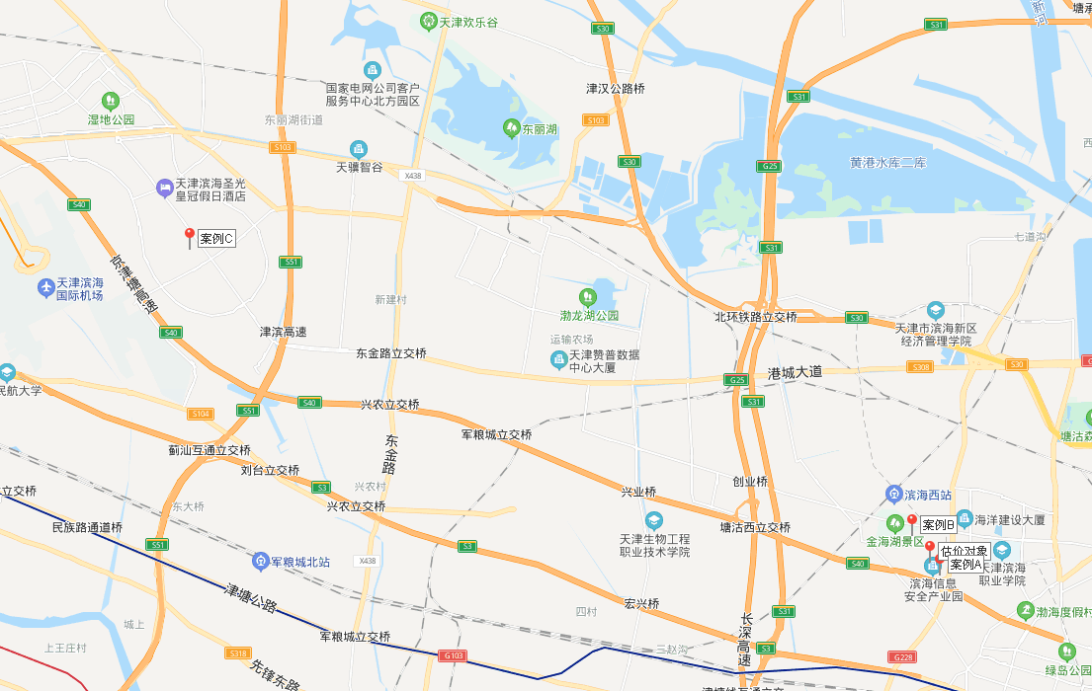

租金
